卖点转化作用表
P60715 轮椅收纳挂包卖点转化作用表
分析范围：P60715-01.jpg 至 P60715-11.jpg；已排除拼合总览图 P60715.jpg。

原始编号 | 用户原图 | 画面参考 | 图片用途 | 核心卖点说明 | 转化作用 | 消费者心理 | 图片建议排序 | 修改建议 | 列1
图片01 | 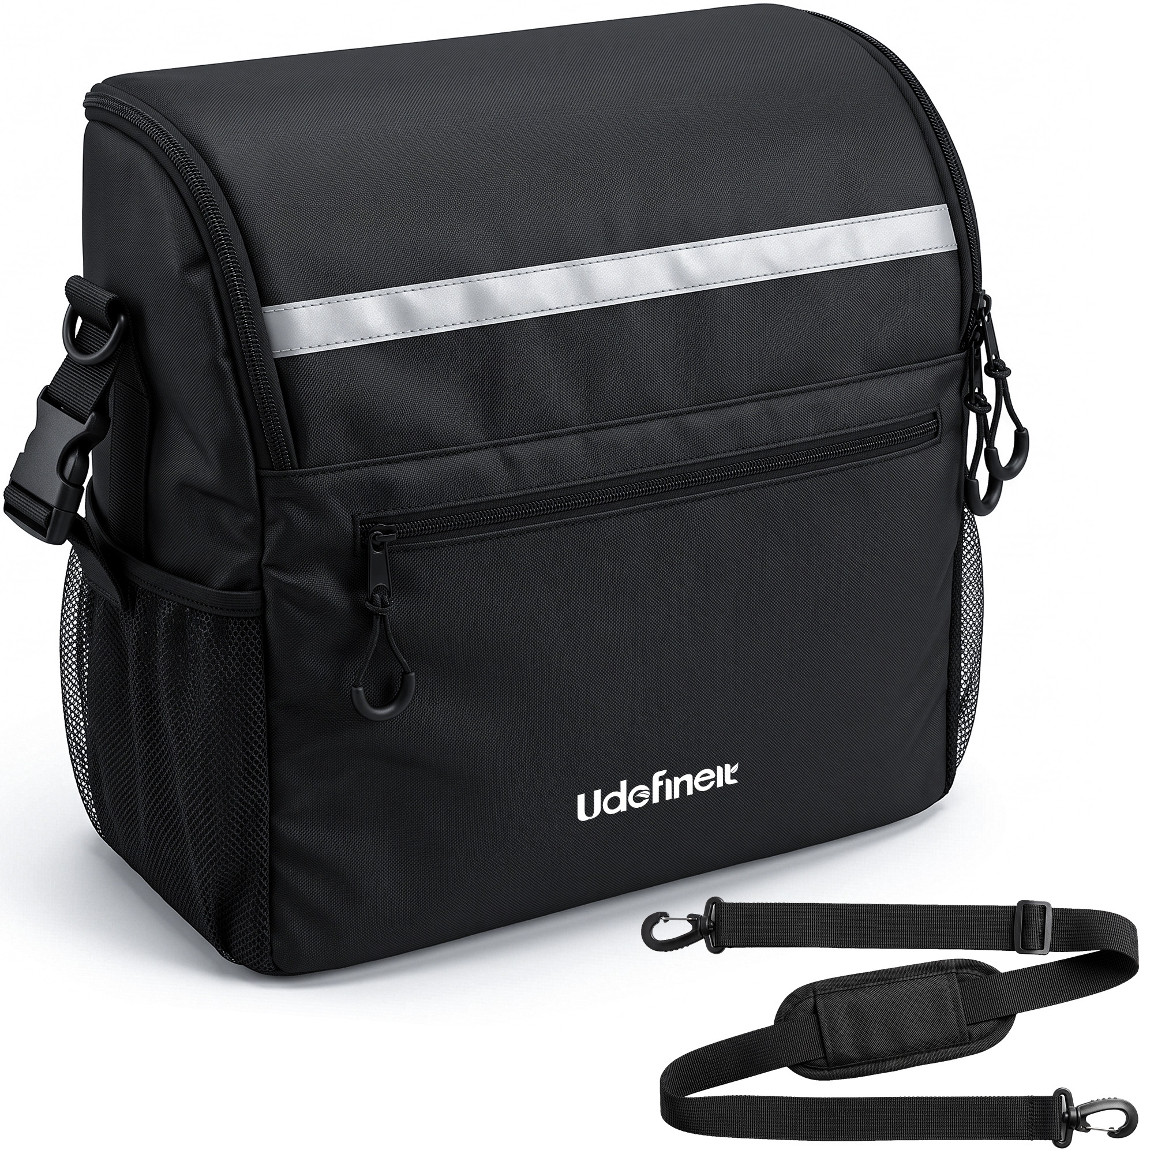 | 白底展示黑色挂包与独立肩带；可见反光条、前置拉链袋、双侧网袋、多个拉链及挂扣。 | 搜索主图 / 产品全貌图 | 挂包配可调节软垫肩带，并具备多处外部收纳结构，兼顾轮椅悬挂和肩背携带。 | 快速说明产品内容与配件构成，让用户在搜索结果中识别产品结构和套装完整性。 | 这是完整的一套吗？除了挂在轮椅上还能怎么携带？ | 第1张：主体清楚、配件完整，最适合建立第一印象。 | 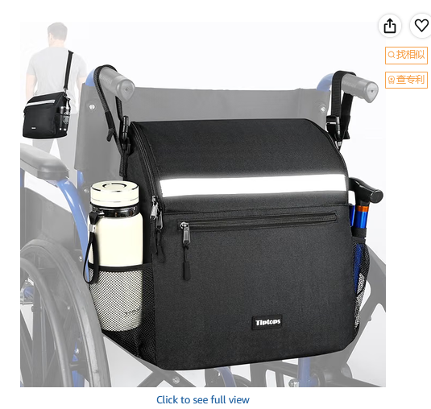 |  |  | 主图的反光条可以直接弄成亮一点的，图示说明是反光条，和下面的细节图也不冲突 | https://www.amazon.com/dp/B0H7MZSZHR/ref=mweb_up_am_fl_st_na_un_lk_sm_web?th=1
图片02 | 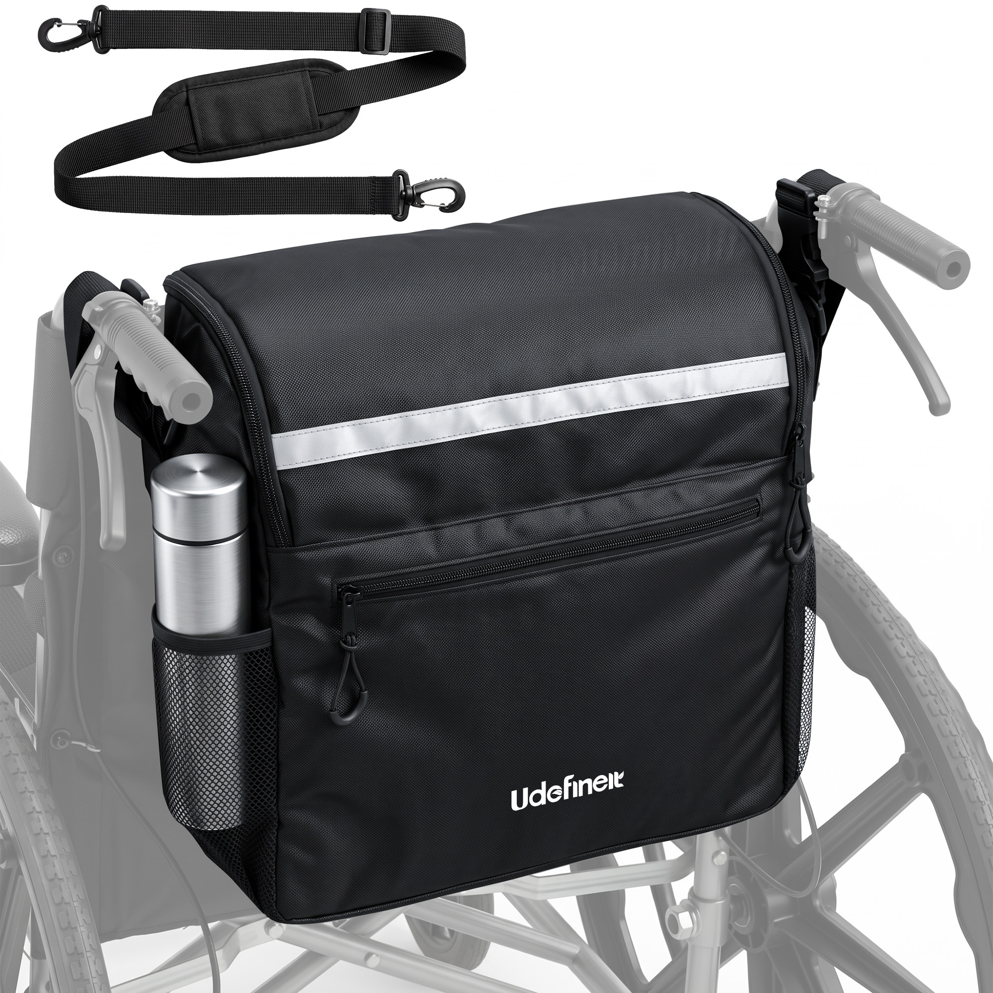 | 挂包安装在轮椅靠背后方，侧袋放置保温杯；轮椅以浅灰色弱化，顶部单独展示肩带。 | 安装效果图 / 使用形态说明图 | 包体可固定于轮椅后方，侧袋便于放置水杯，同时附带肩带扩展携带方式。 | 把白底产品转化为直观的安装结果，帮助用户理解尺寸比例、安装位置和实际用途。 | 装在轮椅上是什么样？会不会太大？水杯放在哪里？ | 第2张：紧接主图展示实际安装效果，迅速确认产品适配用途。 | 同上图，另一个侧袋放折叠拐或者折叠伞，说明有两个侧袋
图片03 | 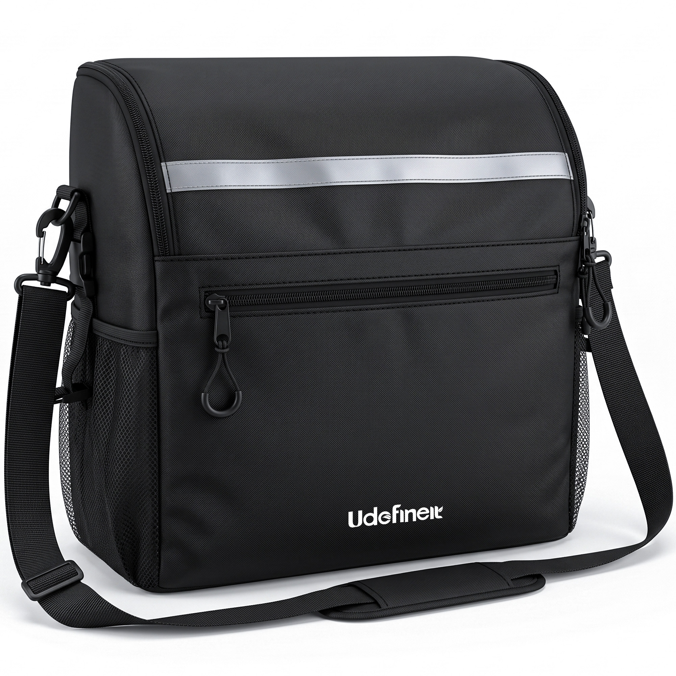 | 白底正面展示挂包，肩带已连接两侧挂点并环绕包体；反光条、前袋和侧网袋清晰可见。 | 肩背形态展示图 / 备用白底产品图 | 连接随附肩带后可作为肩背包携带，扩大离开轮椅后的使用范围。 | 补充第二种携带方式，但与图片01、图片09的信息存在一定重复。 | 取下挂包后能否直接随身带走？ | 第11张：肩背信息已有更直观的场景图承接，本图适合作为补充。
图片04 | 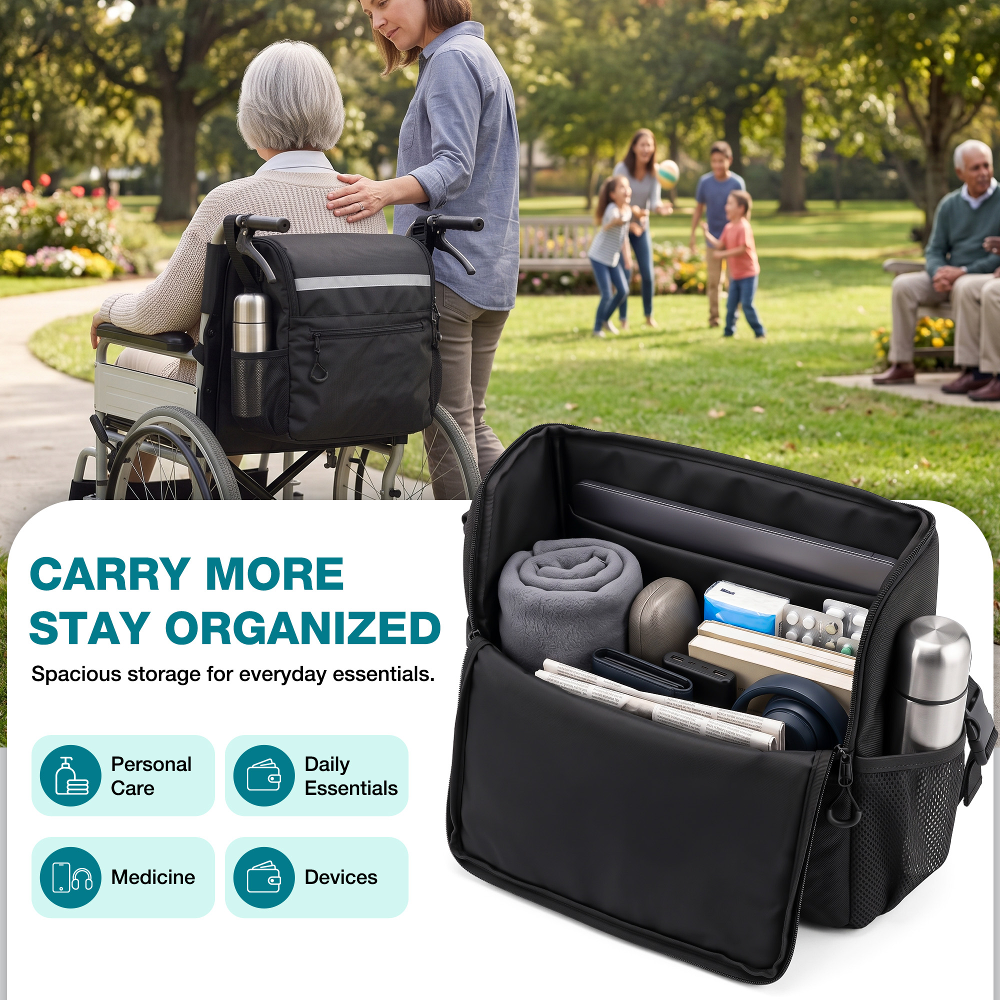 | 上部为公园轮椅使用场景；下部展示敞开的包内装有平板、毛毯、书本、药品、设备和水杯，并配有容量文案。 | 核心容量卖点图 / 场景图 | 宽敞主仓可集中收纳护理用品、日常物品、药品和电子设备，减少外出时物品分散。 | 通过装载示例把抽象的大容量变成具体物品组合，强化核心购买利益。 | 它到底能装多少？常用护理用品和个人物品能否一起带？ | 第3张：容量是主要购买驱动力，适合在安装效果后立即呈现。
图片05 | 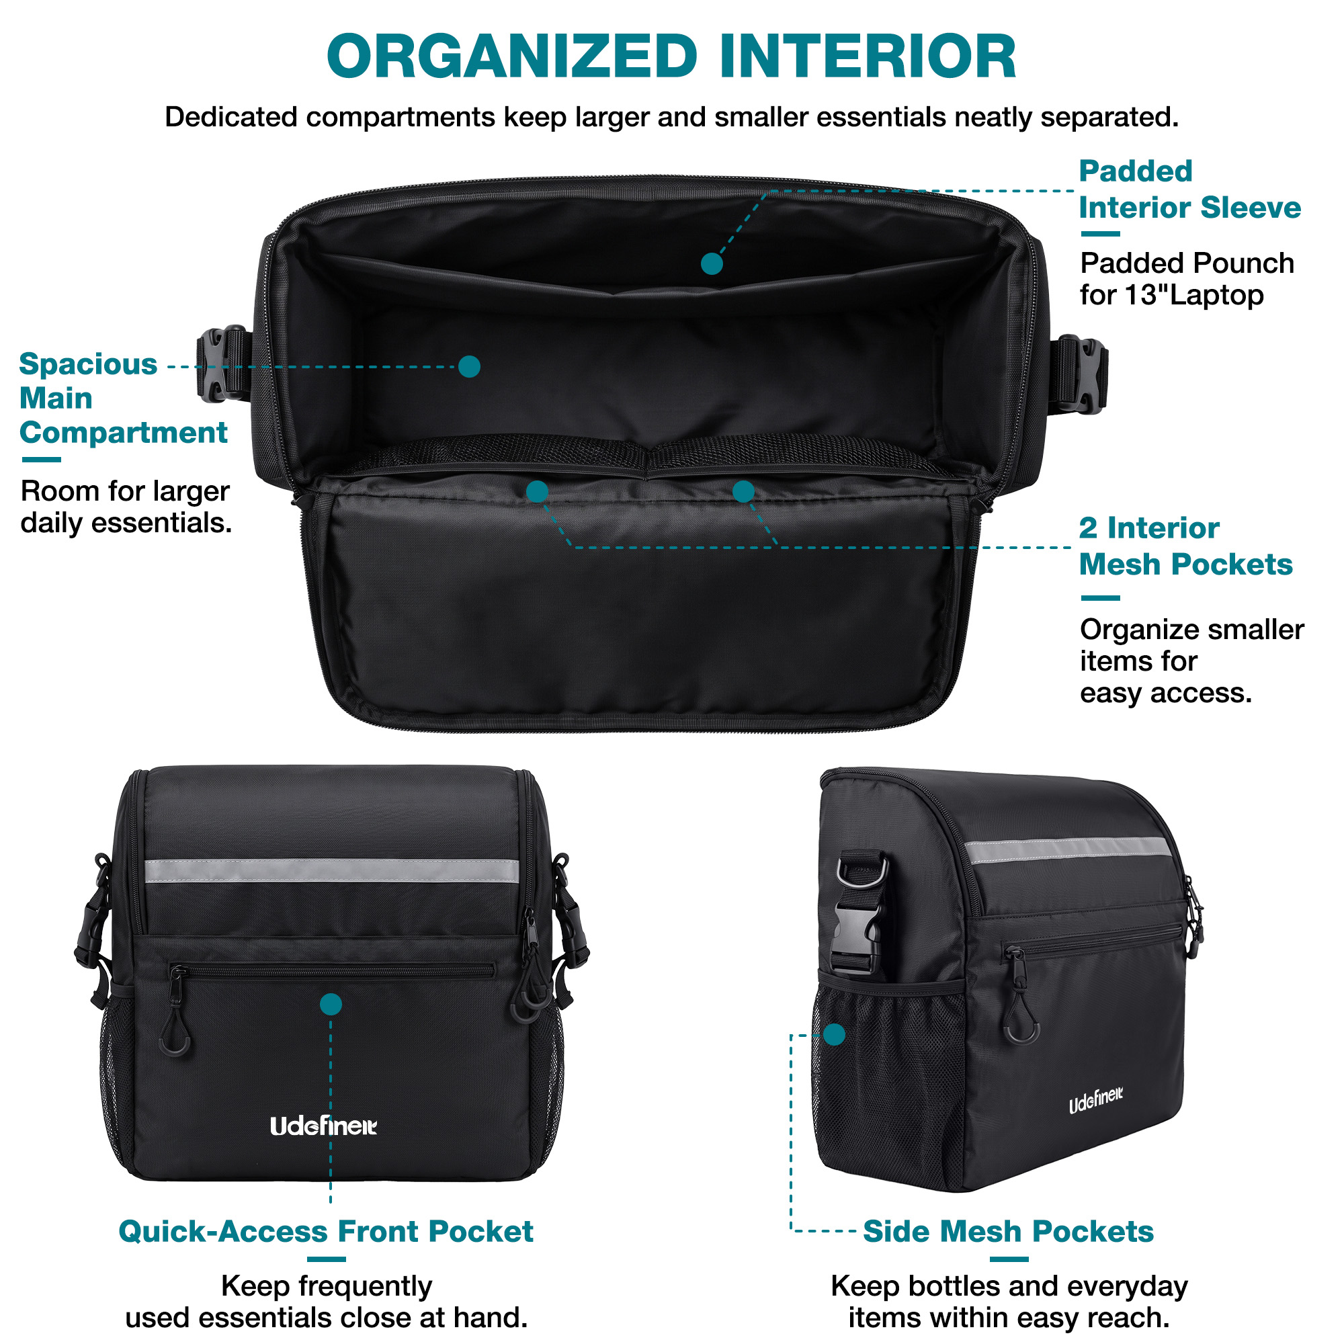 | 白底结构说明图；展示宽敞主仓、可放13英寸笔记本的软垫内袋、两个内侧网袋、前置拉链袋及侧边网袋。 | 内部结构图 / 分区收纳说明图 | 主仓、软垫隔层、双内网袋、前袋及侧袋共同实现大小物品分类收纳和快速取用。 | 为大容量提供结构证据，说明物品不必全部混装在一个空间里。 | 内部有没有分区？小物品是否容易散乱？电子设备有没有独立位置？ | 第4张：承接容量卖点，进一步解释内部如何保持整齐。 |  |  |  | Pounch 改为 Pouch Dedicated compartments keep larger and smaller essentials neatly separated. 改为 Dedicated compartments keep all your essentials neatly organized and separated. Room for larger daily essentials. 改为 Roomy space for bulkier everyday items.
图片06 | 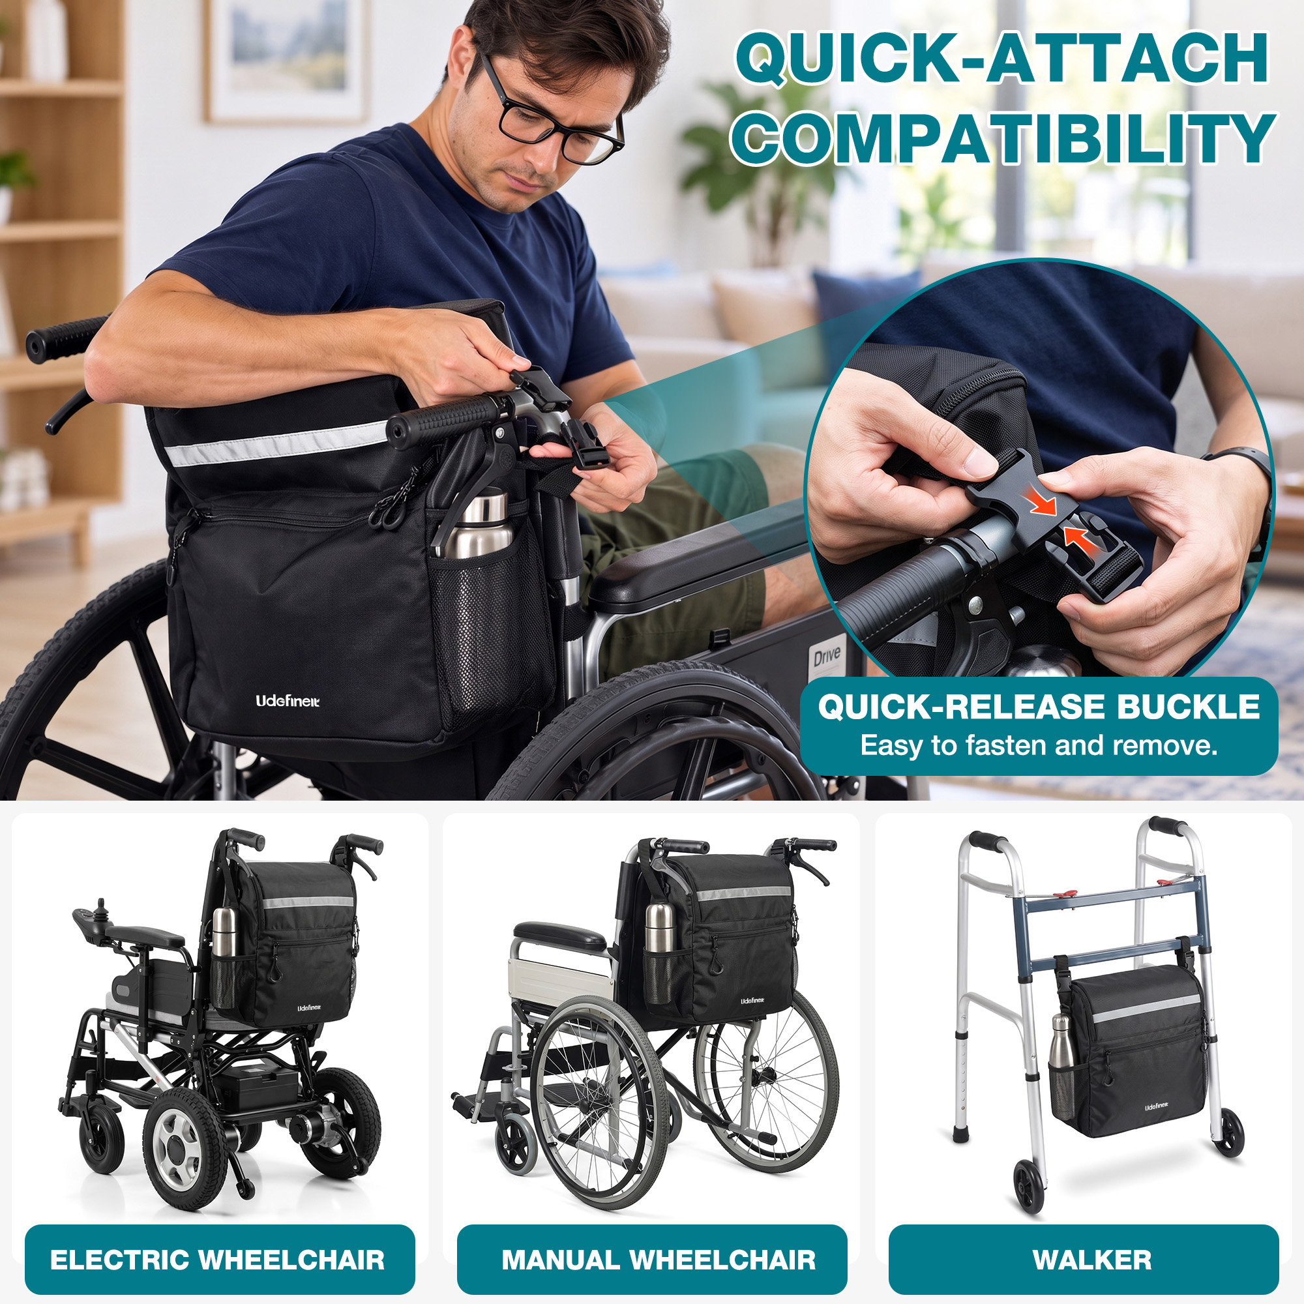 | 人物演示将插扣固定在轮椅把手位置，圆形特写展示插扣连接；底部列出电动轮椅、手动轮椅和助行器。 | 安装步骤图 / 兼容性图 | 快拆插扣便于固定和拆卸，并展示可用于电动轮椅、手动轮椅及助行器。 | 同时降低不会安装和设备不适用两项顾虑，扩大用户对适用场景的理解。 | 安装是否麻烦？我的轮椅或助行器能不能使用？ | 第5张：在容量与结构之后回应关键的安装和适配疑虑。 | 男模特有点太精壮了，不像是坐轮椅的，换一个瘦弱点的模特 | 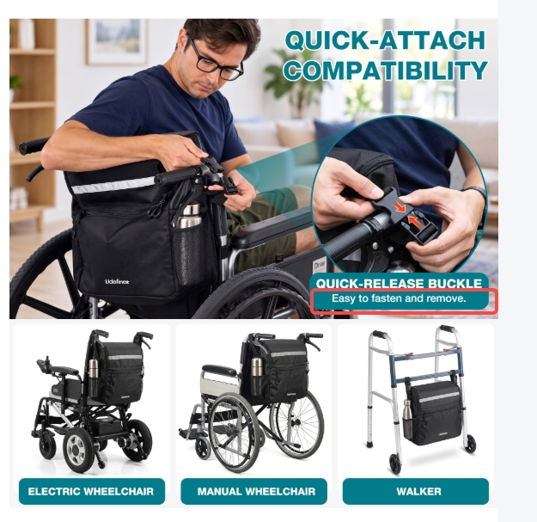 |  | Easy to fasten and remove. 改为 Snaps on and off in seconds.
图片07 | 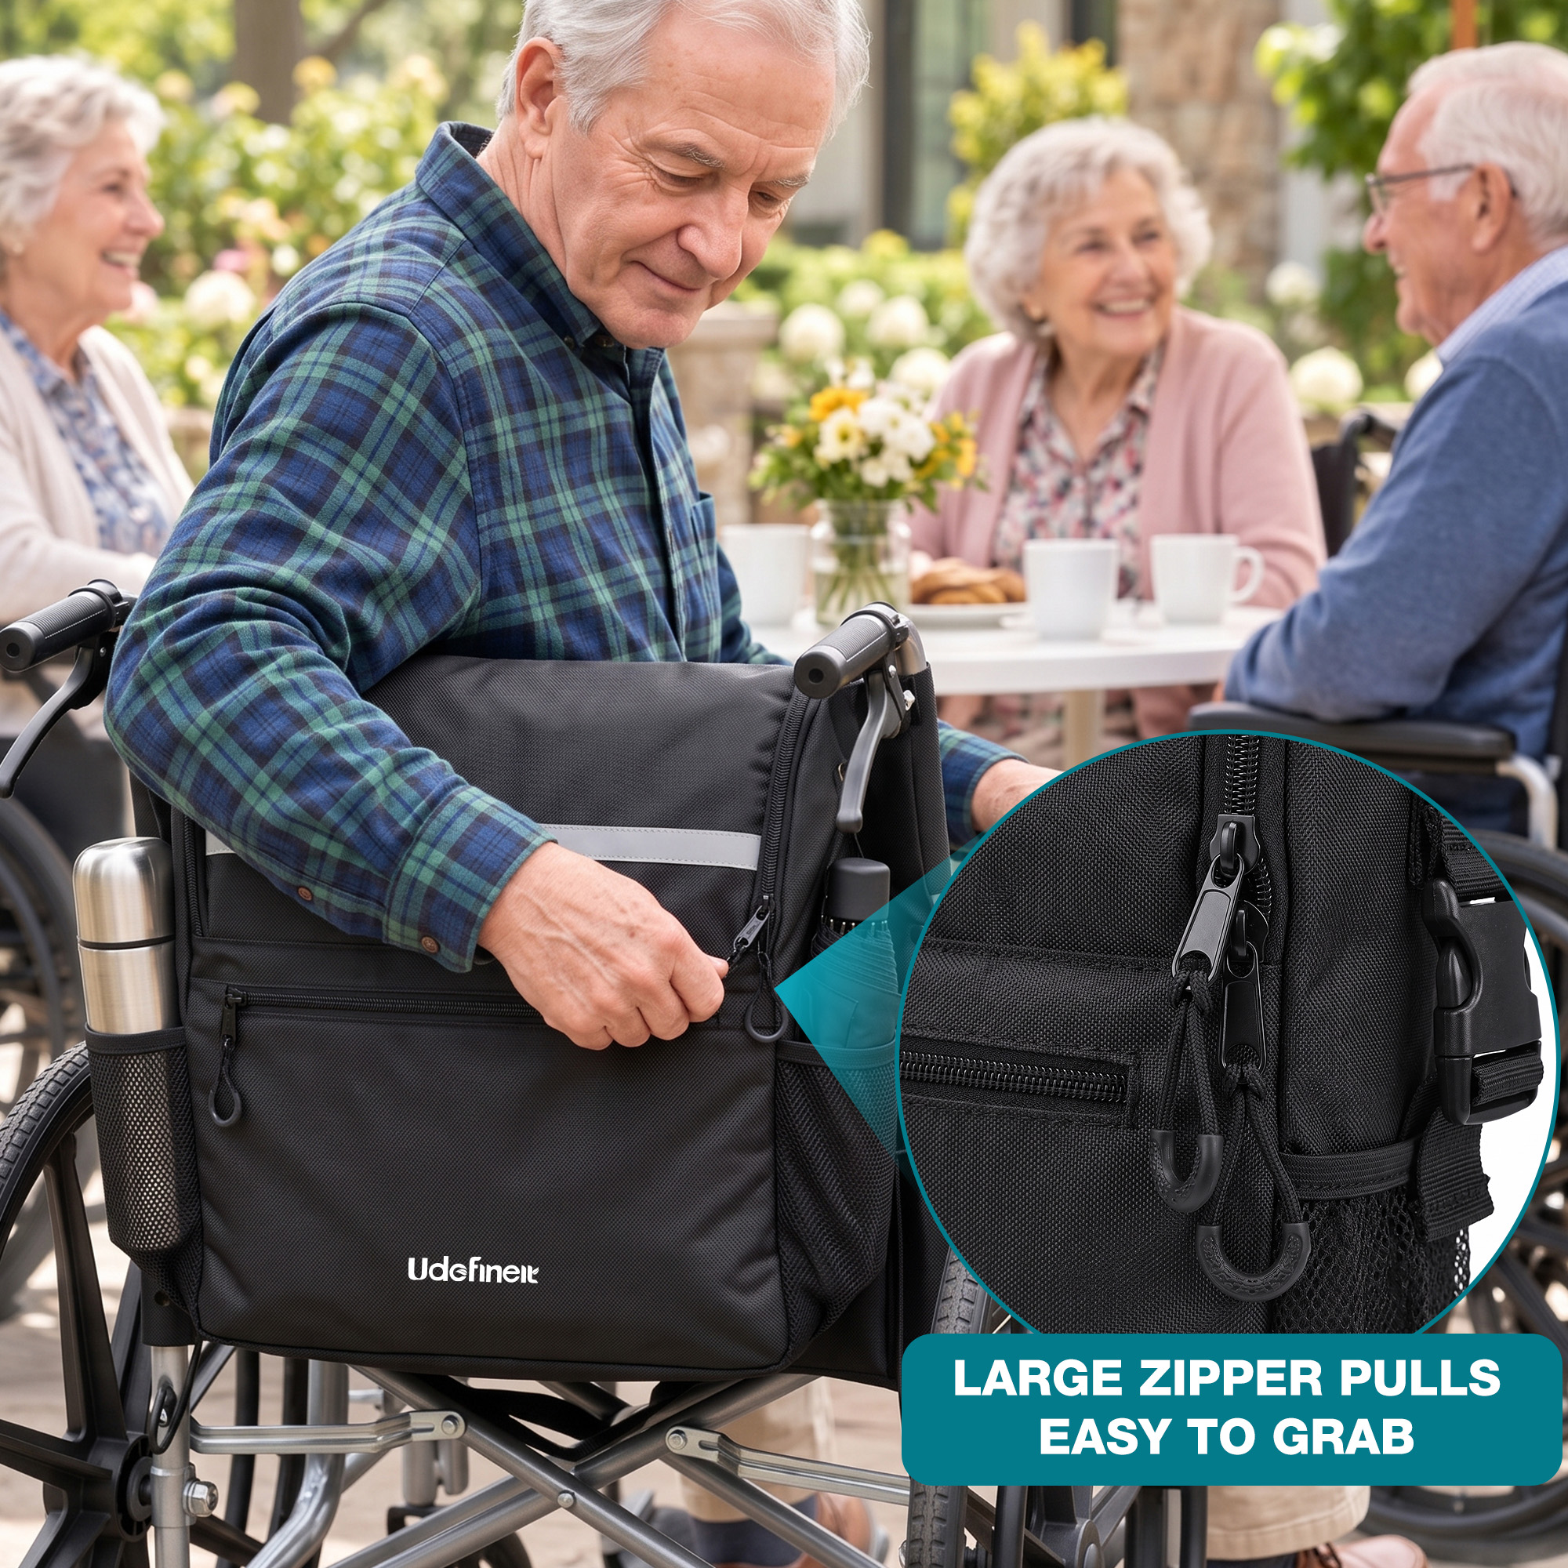 | 老年男性坐在轮椅上拉开包体；圆形放大图突出带大号环形拉绳的拉链头。 | 易用性卖点图 / 细节图 | 加大的环形拉链拉绳提供更明显的抓握位置，方便开启包体和前袋。 | 用具体操作动作表现易抓取设计，增强对行动不便或手部灵活度有限人群的友好印象。 | 拉链是否容易抓住？坐在轮椅上能否方便开包？ | 第7张：属于重要的人群适配细节，但应放在基础结构与防护卖点之后。
图片08 | 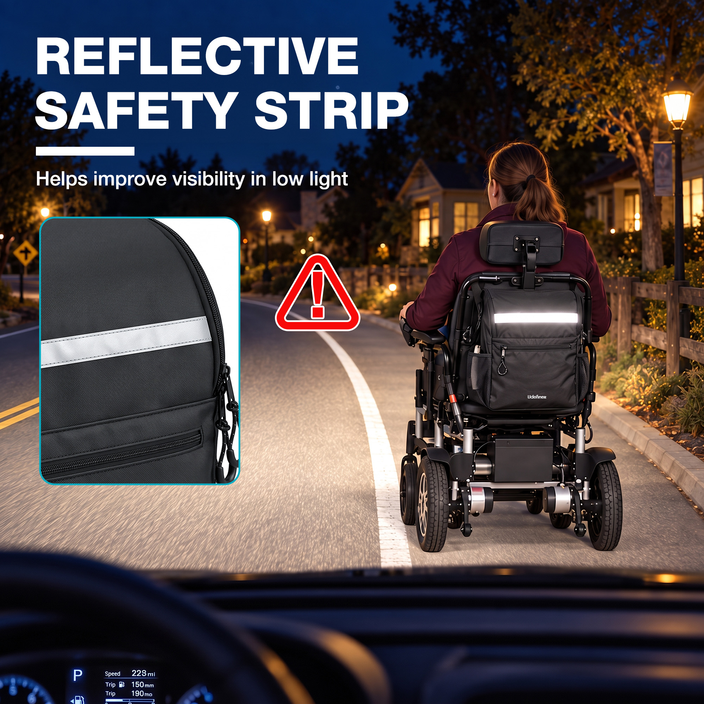 | 夜间道路场景中，轮椅背后的横向条带明显发亮；左侧以近景展示条带，并配有警示图标和反光文案。 | 安全细节图 / 夜间场景图 | 包体前方设置反光条，在低光环境下有助于提高可见度。 | 增加夜间或昏暗环境使用时的安全感，并形成区别于普通收纳包的功能记忆点。 | 晚上外出时，后方车辆或行人能否更容易注意到我？ | 第8张：作为附加安全价值，在核心功能说明完成后强化差异化。 | 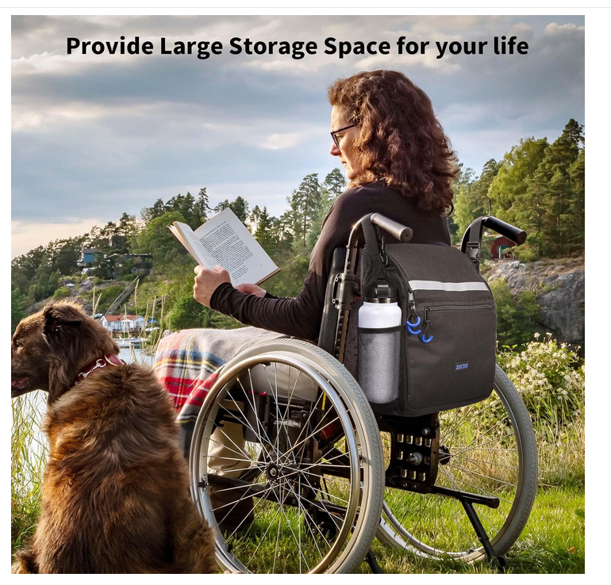 |  | 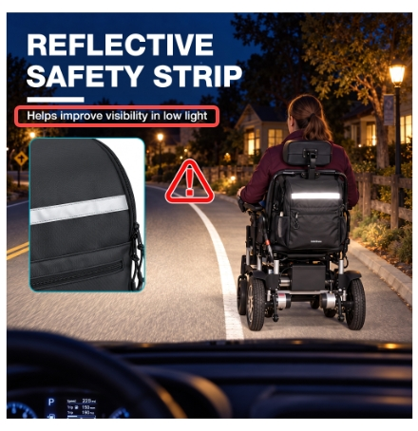 | 模特也是改为瘦一点的 | https://www.amazon.com/dp/B0D9FRXNK2/ref=mweb_up_am_fl_st_na_un_lk_sm_web?th=1 | Helps improve visibility in low light 改为 Boosts your visibility in low light
图片09 | 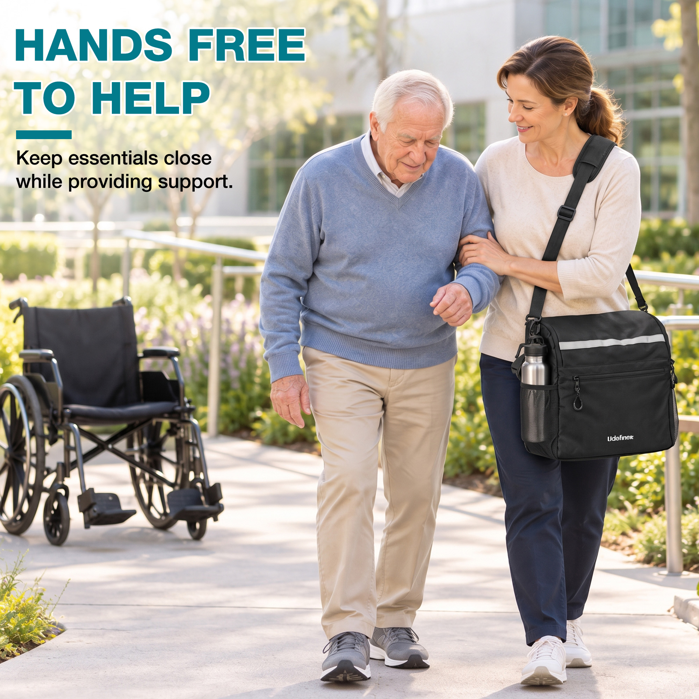 | 女性肩背挂包并搀扶老年男性行走，背景有轮椅；文案强调腾出双手提供帮助。 | 肩背场景图 / 照护者生活方式图 | 肩带让照护者可以肩背收纳包，腾出双手协助行动不便者。 | 将肩带从配件转化为明确的照护利益，强化移动过程中物品随身、双手可用的价值。 | 离开轮椅后，照护者如何携带物品并同时提供帮助？ | 第10张：适合作为后段生活方式延伸，丰富照护场景价值。
图片10 | 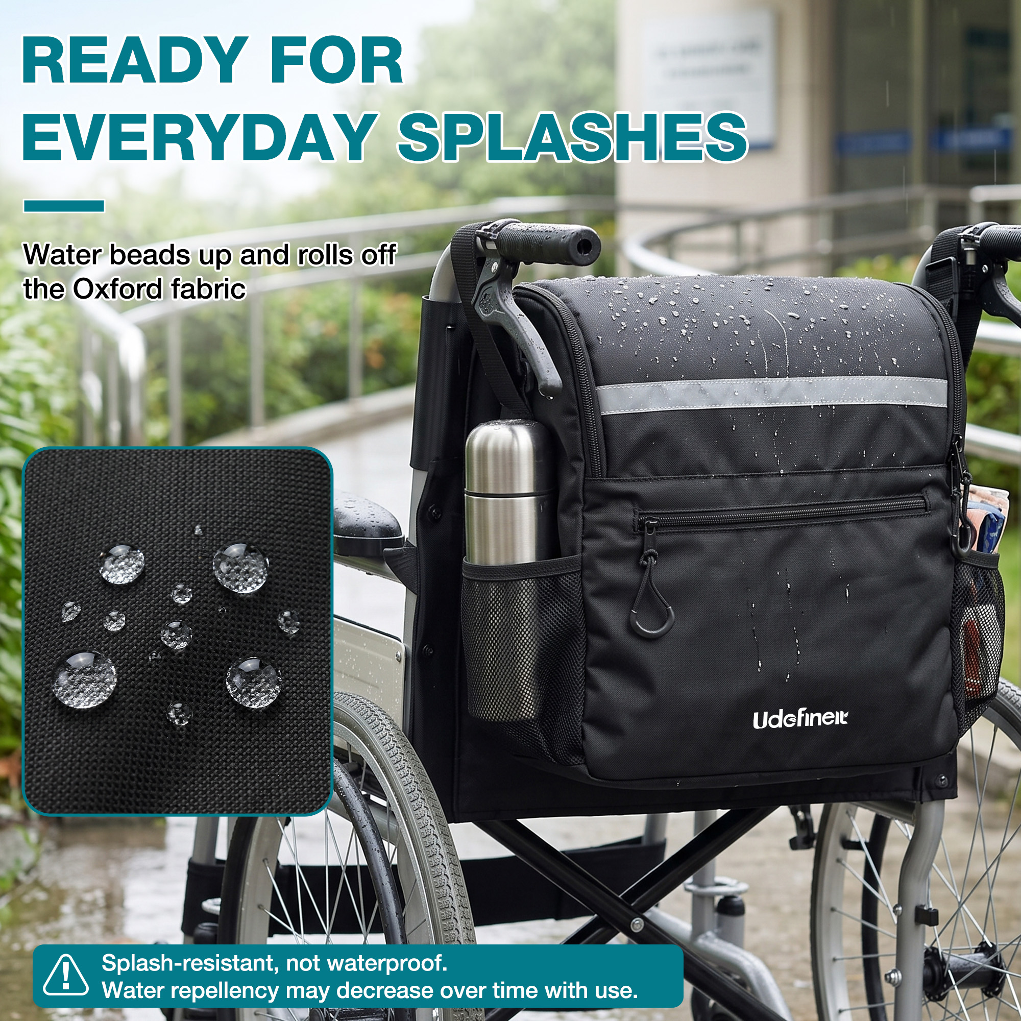 | 雨天场景中包面形成水珠，局部放大牛津布表面；文案明确说明防泼水而非完全防水。 | 材质防护图 / 使用边界说明图 | 牛津布表面具备日常防泼水能力，可应对轻微水滴和日常飞溅，但不等同于完全防水。 | 回应户外使用中的天气顾虑，同时通过明确限制避免用户把产品误解为防水包。 | 遇到小雨或饮料飞溅时，包内物品是否容易被弄湿？ | 第6张：日常防护是较强的实用卖点，宜在结构和安装信息之后重点呈现。
图片11 | 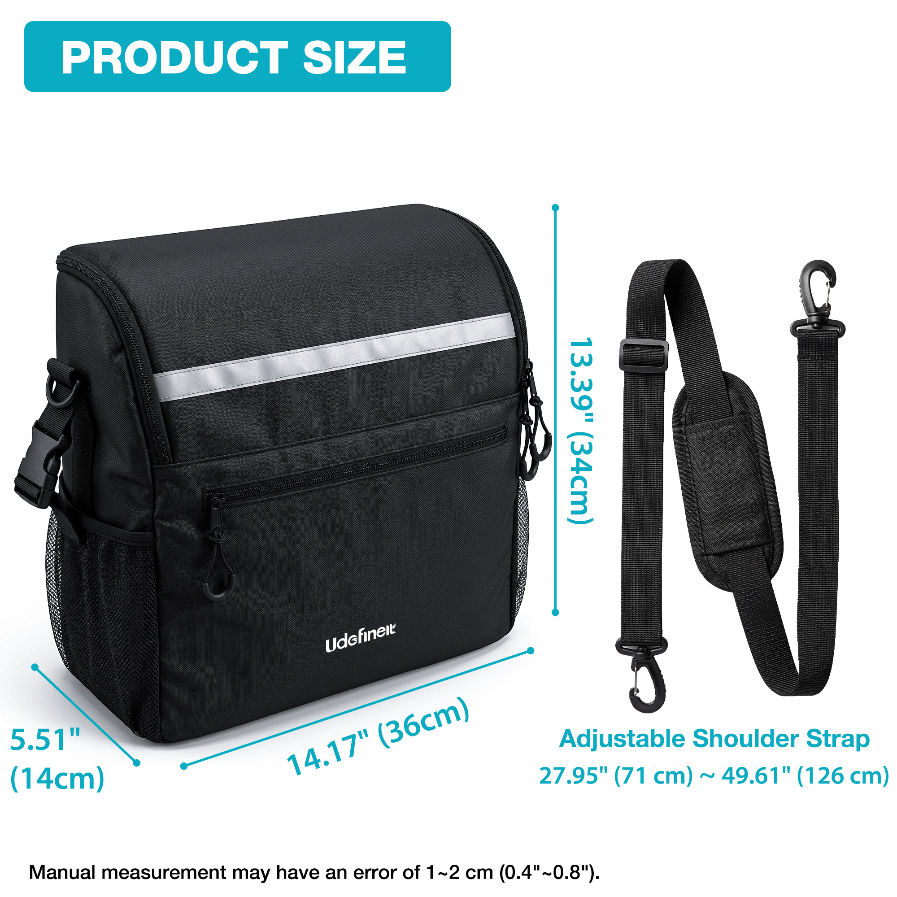 | 白底尺寸图；标示包体约36×14×34厘米，肩带可调范围约71–126厘米，并注明手工测量误差。 | 尺寸图 / 肩带调节范围图 | 明确包体三维尺寸与肩带调节范围，帮助用户判断容量、安装空间和肩背长度是否合适。 | 提供购买前核对依据，减少因尺寸想象偏差或肩带长度不合适造成的误购。 | 包有多大？会不会妨碍轮椅使用？肩带能否调到适合我的长度？ | 第9张：尺寸属于购买确认信息，适合在核心功能与细节之后用于最终核对。 | 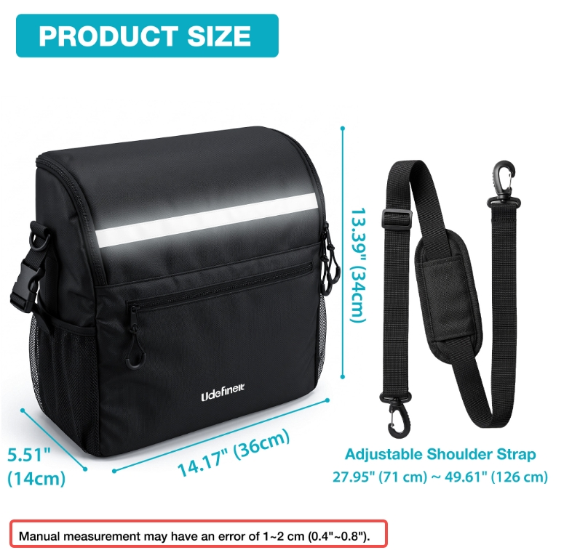 |  |  | Manual measurement may have an error of 1~2 cm (0.4"~0.8"). 改为 Measurements are manual and may vary by 1–2 cm (0.4"–0.8").​

